タイトル仕様
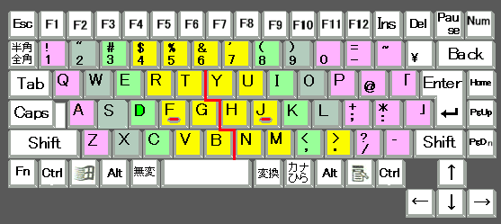
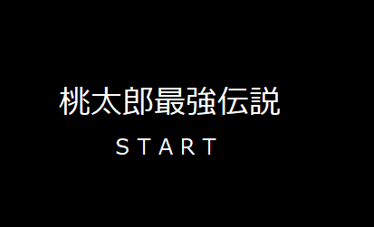

タイトル名、中央表示 文字：黒、背景：イラスト

 | Enterでスタート 画面切り替え

ゲーム導入仕様


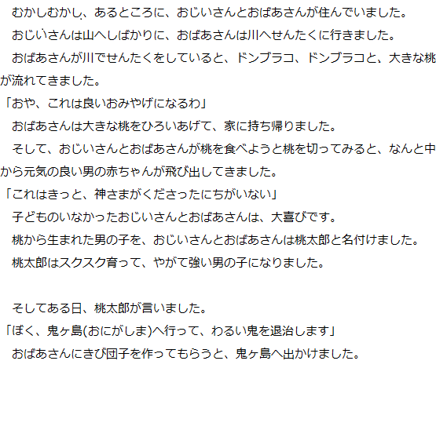
画面切り替えの後

 | 背景は、黒

 |  |  | 画面切り替え

 |  | その後、鬼ヶ島のステージのスタート時点画面に変わり ↓↓ ゲームスタート

ゲームオーバー仕様
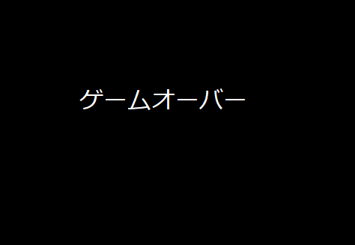

ゲームオーバーの文字も真ん中表示で、背景画像は、黒か赤で桃太郎や鬼の画像を表示させてもよき
文字の色は
白か赤が見やすいと思う。
逆に、ゲームクリアは、鬼退治をした
画面にＧＡＭＥＣＬＥＡＲって入れてほしい

